十二圣境
编号 | 优化详述 | 图示 | 备注
1 | 当列表第二页有圣境关卡尚有挑战次数没有挑战时 1.右箭头显示尚有次数的神器关卡的神器icon； 2.当翻页到第二页时，左箭头显示逻辑同理
2 | 攻略移到左上角 | 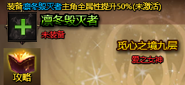
3 | 重构攻略Tips格式，为推荐神器展示对应的神器攻略 | 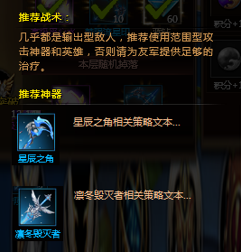
4 | 特殊关卡（3/6/9）UI样式特做
精英层说明:
1.通关第三关开启积分宝箱玩法；
2.觅心之境第1~3层产出初级觅心水晶，第3层难度最高且水晶产量最多；
2.第1~2层概率产出梦陨流星印记，第3层必定掉落印记。
5 | 特殊关卡添加Tips说明，随配置（3/6/9）每关说明各不相同
6 | 宝箱特效补齐 1.宝箱可开启了背后播太阳线特效； 2.宝箱上播放闪星光特效； 3.宝箱增加三态展示（按钮逻辑），停在宝箱上高亮显示。 | 
7 | 1.添加积分获得的文本说明； 2.每一阶段宝箱替换图素：1~3→无宝箱；4~6→初级宝箱；7~9→高级宝箱 | 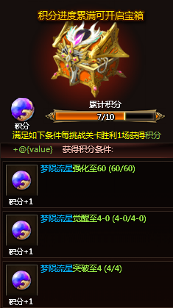
8 | 1.条件满足时，（xx/xx）显示“已达成”； 2.条件未达成时，进度（xx/xx）显示红色字体
梦陨流星当前突破Lv.3
突破至Lv.4还需要
初级觅心之晶 290/300
梦陨流星印记 290/300
9 | 根据神器突破的养成进度在十二圣境对应关卡列表推荐挑战 1.以水晶材料进度为推荐依据，水晶不足时，显示在所能刷到层区间的最高层举例：初级觅心水晶不足时材，显示在1~3层中已经解锁的最高层，以此类推； 2.右上角提供关闭tips功能 | 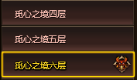
A
10 | 从A界面打开B界面，关闭B界面需要回答A界面（现在为打开A时B关闭） | 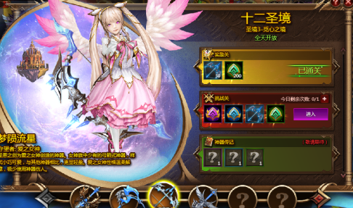 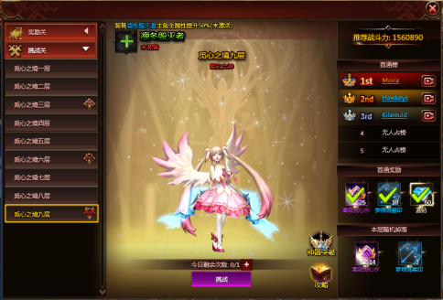

B

觅心之境
11 | 为如图界面添加标题
12 | 添加选中关卡功能，可切换至所有已解锁关卡（当日未开放关卡也可切换）
13 | 周积分榜 1. 积分做周统计，以玩家个人每周获得的积分为依据，发放对应区间的奖励（需玩家手动领取）； 2.周积分榜分两个页签：积分奖励和积分榜； 3.积分奖励分积分区段，每周内达到对应区段可以领取对应奖励（分已领取/待领取/不可领取的状态）； 4.周积分旁边问号tips做规则说明； 5.头像上摆放前三名对应玩家当前的积分； 6.奖励进度每周日0点重置； 7.奖励规则： ①奖励受解锁大关的程度影响而改变； ②奖励受解锁大关中的小层影响而改变； 8.奖励预览通关点击奖励旁边的按钮弹出 | 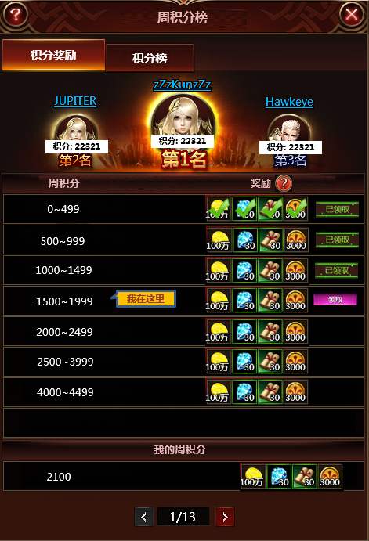 | 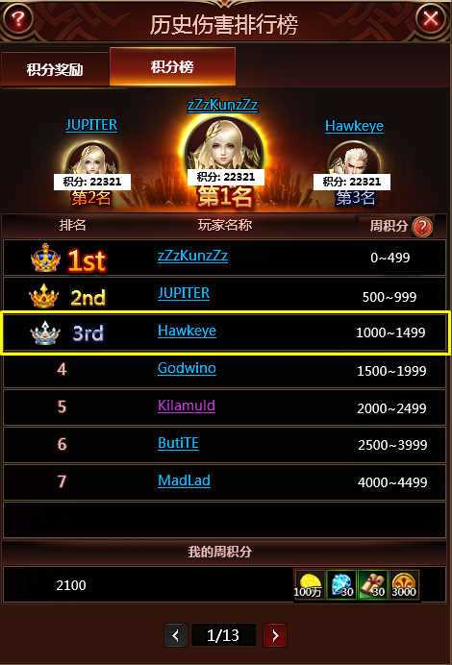 |  |  | 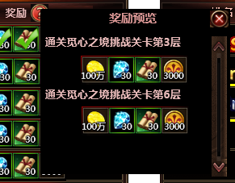

 | ID | Point | Level_condition | stage_condition | rwd
 | 唯一ID | 区间下限|区间上限 | 根据解锁的大关解锁新奖励 | 根据大关内解锁的层解锁新奖励 | 奖励

Sheet1
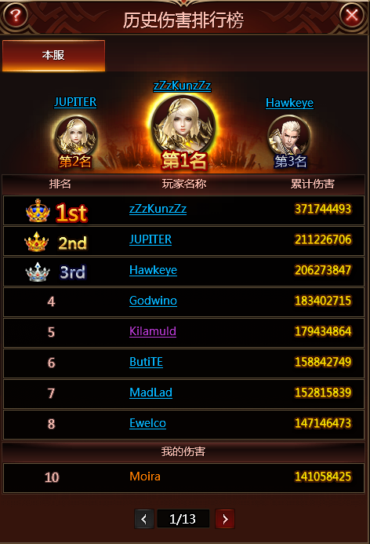
周积分榜
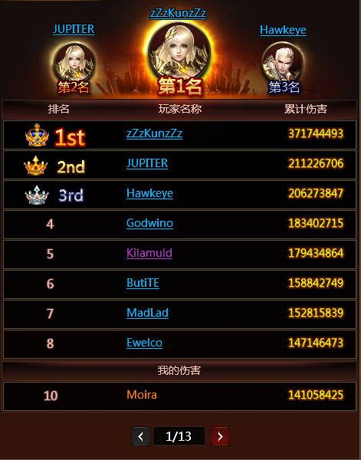

积分奖励
积分榜

积分: 22321
积分: 22321
积分: 22321
积分: 22321
积分: 22321
积分: 22321

周积分
奖励

0~499

500~999

1000~1499

1500~1999
我在这里
奖励预览
通关觅心之境挑战关卡第3层
通关觅心之境挑战关卡第6层

2000~2499

2500~3999

4000~4499

我的周积分

2100

有可领取奖励

周积分榜

